Đặt xe
 | 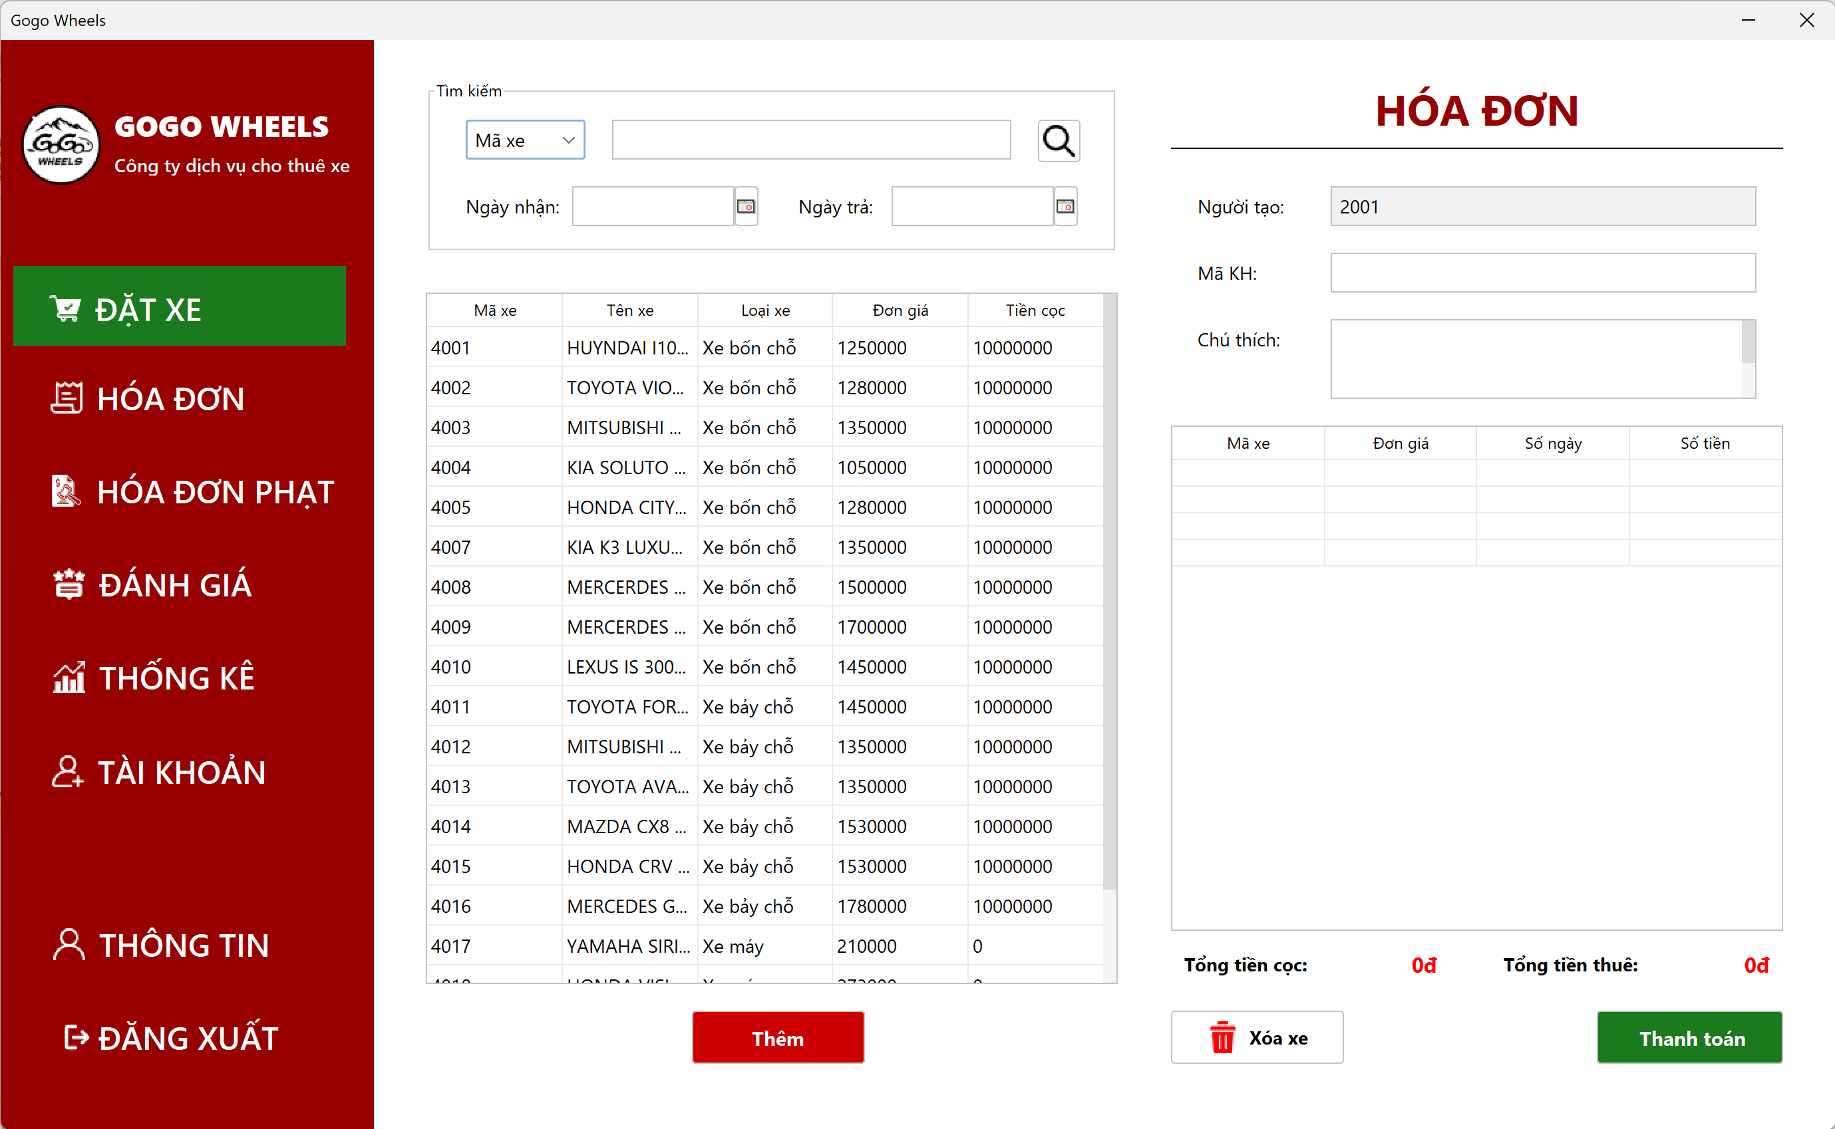

 | Tester nhập |  |  |  |  | Dev nhập
STT | Case Study | Status | Desciprtion | Bug Date | Tester | Fix Date | Dev
1 | Tạo hóa đơn không có ngày nhận, ngày trả | BUG | Người dùng không nhập ngày nhận, ngày trả | 18/04/2024 | Ngọc Linh
2 | Tạo hóa đơn không có ngày nhận, ngày trả | OK | Thêm điều kiện ngày nhận, ngày trả không được trống |  |  | 18/04/2024 | Thanh Loan
3 | Tạo hóa đơn có ngày nhận lớn hơn ngày trả | BUG | Người dùng nhập ngày nhận lớn hơn ngày trả, do nhập sai | 18/04/2024 | Ngọc Linh
4 | Tạo hóa đơn có ngày nhận lớn hơn ngày trả | OK | Chỉnh sửa lại ràng buộc cơ sở dữ liệu |  |  | 18/04/2024 | Thanh Loan
5 | Không xuất được hóa đơn | BUG | Do chưa thêm font chữ vào lib | 18/04/2024 | Ngọc Linh
6 | Không xuất được hóa đơn | OK | Truy cập google font để tải font chữ và chỉnh sửa đường dẫn đúng |  |  | 19/04/2024 | Thanh Loan

Hóa đơn
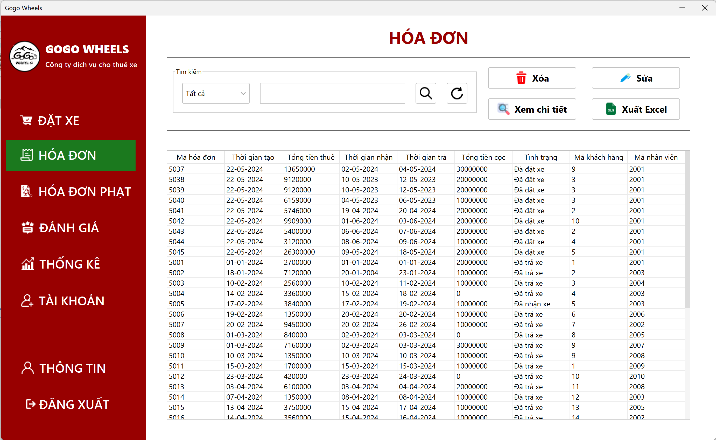

 | Tester nhập |  |  |  |  | Dev nhập
STT | Case Study | Status | Desciprtion | Bug Date | Tester | Fix Date | Dev
1 | Không xóa được hóa đơn | BUG | Người dùng nhấn nút xóa nhưng cơ sở dư liệu chưa xóa đc | 17/05/2024 | Ngọc Linh
2 | Không xóa được hóa đơn | OK | Do lỗi khóa ngoại, nên xóa chi tiết hóa đơn, hóa đơn phạt,đánh giá rồi mới xóa hóa đơn |  |  | 19/05/2024 | Thanh Loan

Hóa đơn phạt
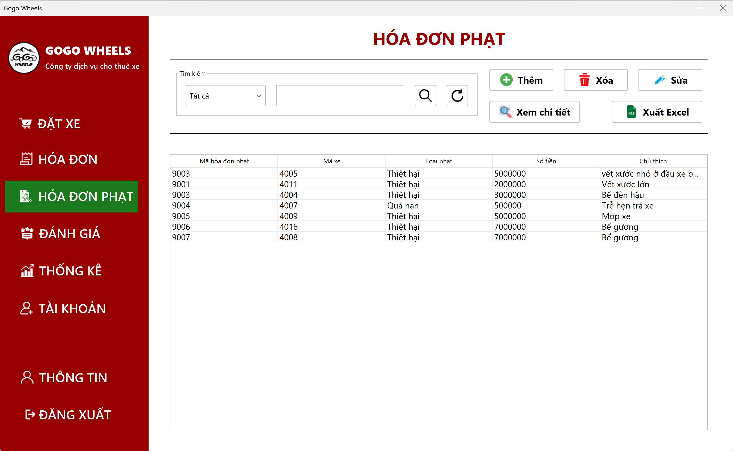

 | Tester nhập |  |  |  |  | Dev nhập
STT | Case Study | Status | Desciprtion | Bug Date | Tester | Fix Date | Dev
1 | Không hiện thị được hình ảnh | BUG | Không lấy được ảnh từ cơ sở dữ liệu để hiện thị lên màn hình | 19/05/2024 | Ngọc Linh
2 | Không hiện thị được hình ảnh | OK | Sửa lại đường dẫn tới hình ảnh |  |  | 21/05/2024 | Thanh Loan

Tài khoản
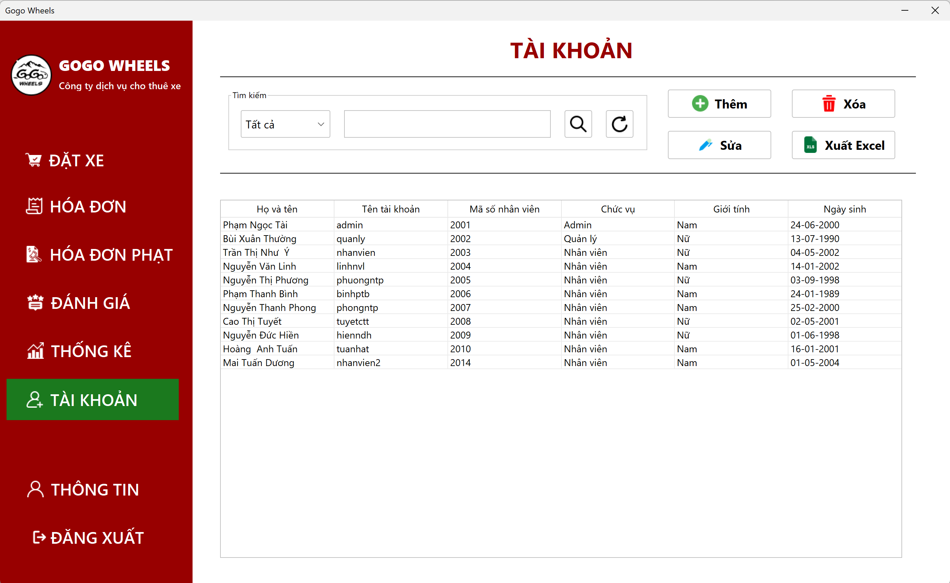

 | Tester nhập |  |  |  |  | Dev nhập
STT | Case Study | Status | Desciprtion | Bug Date | Tester | Fix Date | Dev
1 | Thêm tài khoản mới với tên tài khoản đã tồn tại | BUG | Có thể thêm tài khoản mới với tên tài khoản đã tồn tại trong database | 19/05/2024 | Ngọc Linh
2 | Thêm tài khoản mới với tên tài khoản đã tồn tại | OK |  |  |  | 21/05/2024 | Thanh Loan

Thống kê
 | 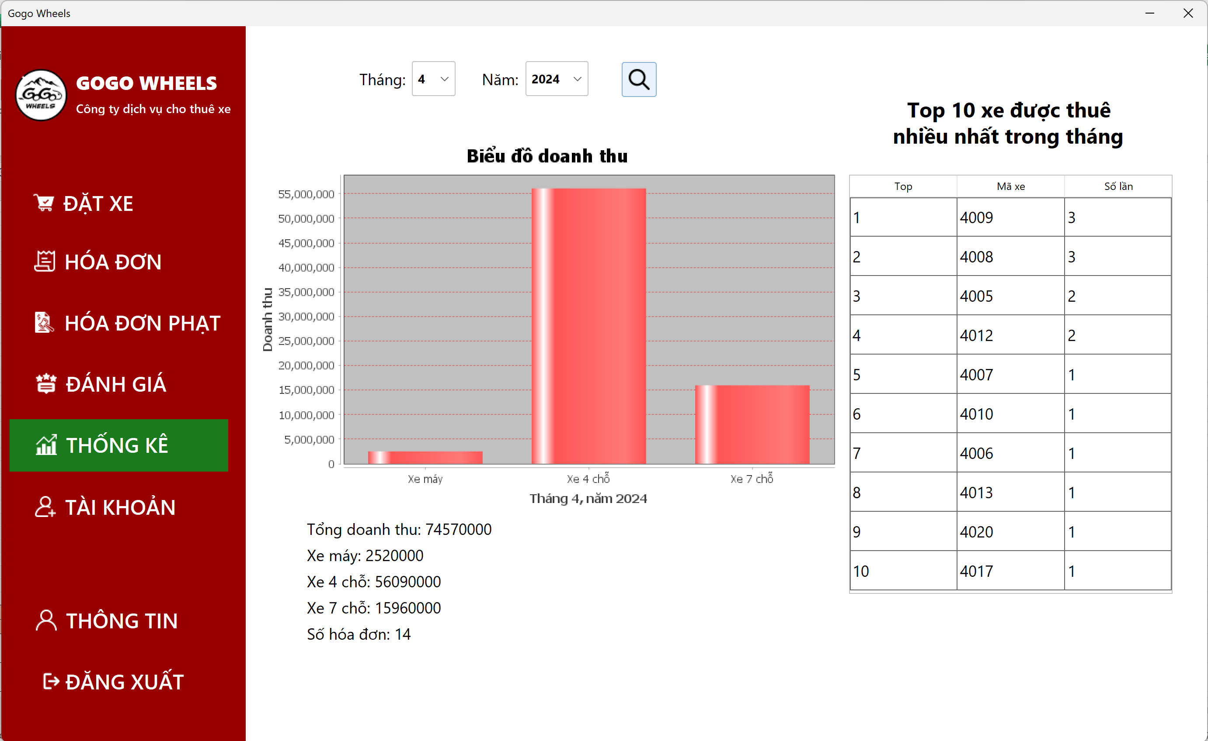

 | Tester nhập |  |  |  |  | Dev nhập
STT | Case Study | Status | Desciprtion | Bug Date | Tester | Fix Date | Dev
1 | Không hiện lên thống kê của tháng hiện tại khi mới hiện ra | BUG |  | 19/05/2024 | Ngọc Linh
2 | Không hiện lên thống kê của tháng hiện tại khi mới hiện ra | OK |  |  |  | 21/05/2024 | Quốc Bảo

